Sheet1
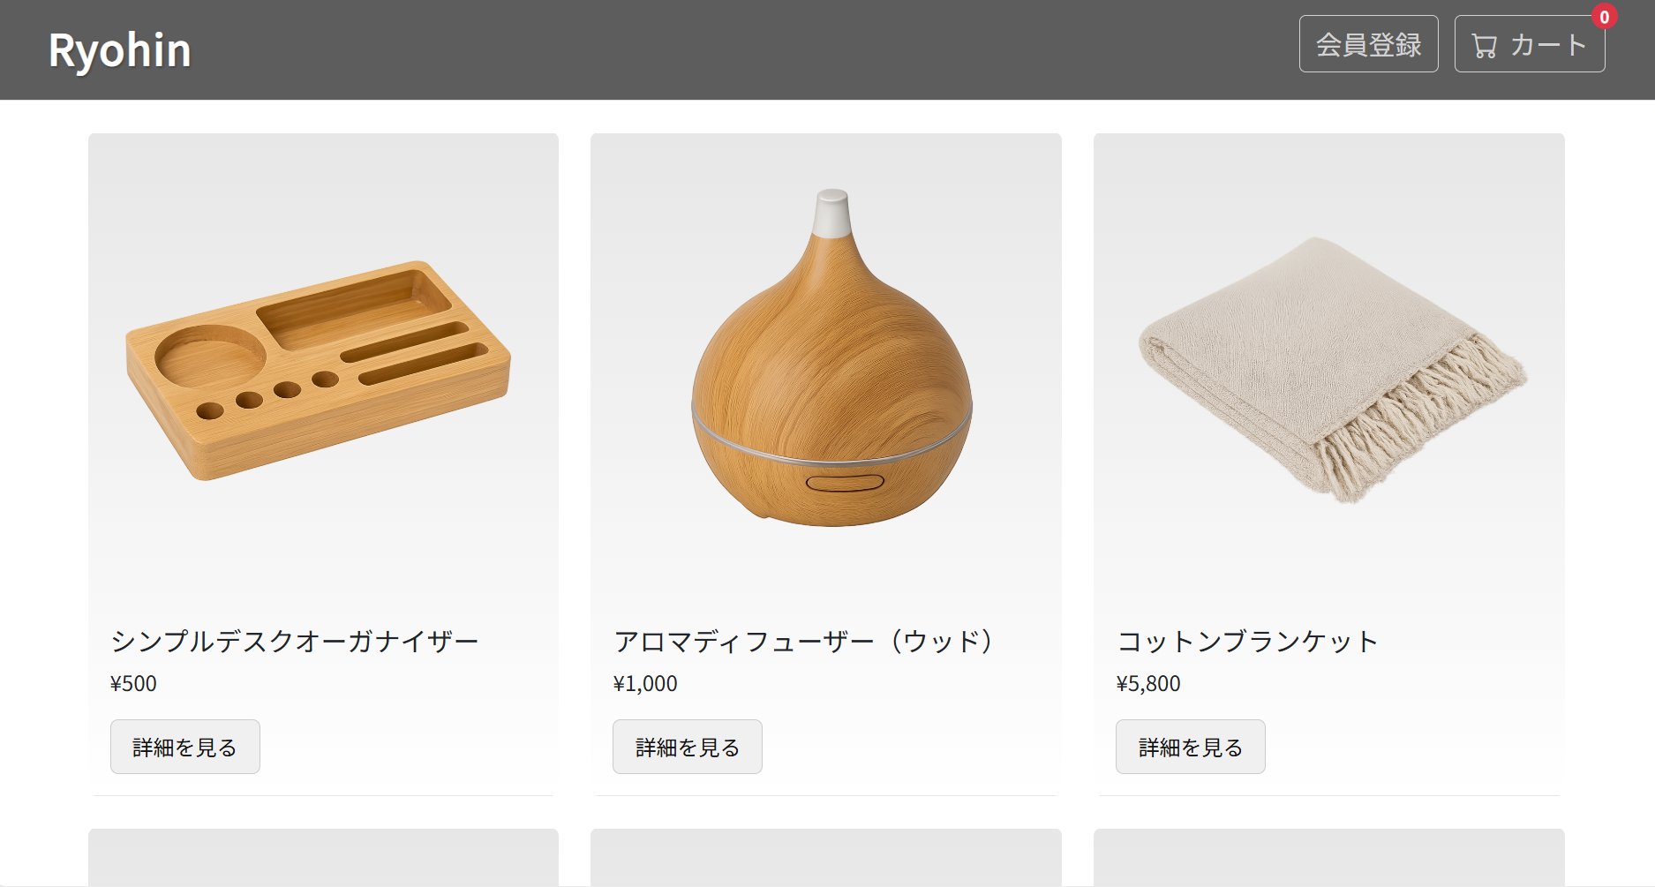
ST-CU-002
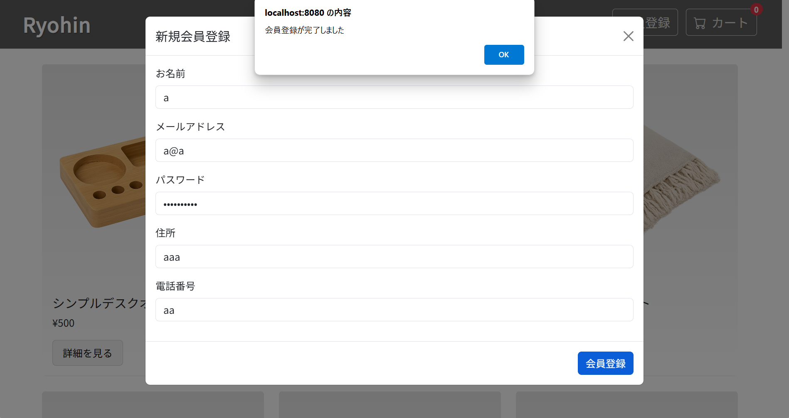

「会員登録が完了しました」ポップアップのOKボタンを押し、商品一覧画面に戻る。

